关系图
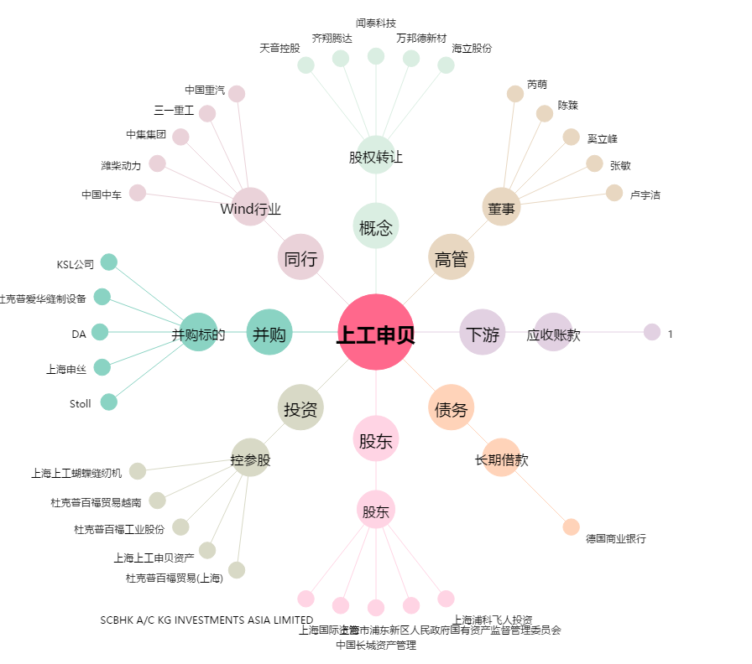
上工申贝[600843.SH] - 关系概览图

